Накладная-№3
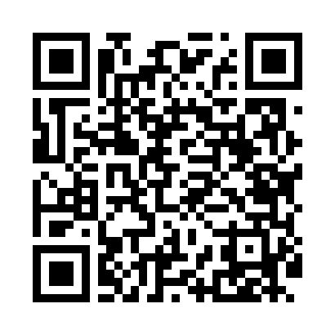
Номер товарно-транспортной накладной: |  |  | Торговый представитель: Kamol aka
Поставщик: Toshkent falcon fly 2 |  |  | Телефон торгового представителя: +998979626299
Дата отгрузки: 19.11.2025 |  |  | Контрагент: Dona zakass
Дата консигнации: |  |  | Адрес:
Доставщик: |  |  | Телефон:
Телефон доставщика:
Время заказа: 19.11.2025 15:33:03
№ | Штрих-код | Название товаров (работ,услуг) | Количество | Количество в кейсе | Цена | Сумма
 |  |  | 739 |  |  | 3549
1 | 2019302508129 | TR/KT- 132 BNLM01KF00 TR/KT-132 | 20 | 20 шт. | 1.80 | 36
2 | 2014058005779 | TS-ZT-01-KT TESSERA ZEST 01 COFFEE SAUCER TS- ZT-01-KT | 20 | 20 шт. | 1.70 | 34
3 | 2010218150815 | Чашка с тарелкой керамическая 14см DB-4-34 | 30 | 30 шт. | 3.80 | 114
4 | 6924423413411 | Фужер XP-100-4 | 84 | 10 коробка, 4 шт. | 10 | 840
5 | 6665202080904 | Керамический чайник CZT18-147 "Tea pot 850ml 21*13*10cm Porcelain" XP-13-31 | 500 | 41 коробка, 8 шт. | 4.50 | 2,250
6 | 2012441957254 | Пластмассовый графин 1.5L XP-11-11 | 80 | 2 коробка, 16 шт. | 3.10 | 248
7 | 6953440522011 | Стеклянний стакан 15016 DB-94-288 DB-94-288 | 5 | 5 шт. | 5.40 | 27
Итого: 3549$|->UZS: 44,362,500.00

